Planilha1
GUILDA VERTICAL | HABITO ALIMENTAR | NICHO TROFICO | NOME POPULAR | REF
D | B | ME | linguado | Aline
D | B | ME | linguado
D | B | ME | linguado | ALINE
D | O | ME | bagre do mar madamango | ALINE
D | O | M | bagre-branco | ALINE
D | O | E | bagre-urutu | ALINE
Guilda vertical (D= demersal, P= pelágico, BP= bentopelagico, R=recifal)
Hábito alimentar (B= bentofágico, C = carnivoro P= planctofáfico, P= plantofago, O= omnívoro, PP= planctofágico/piscívoro)
NICHO (ME= marinho/estuarino, M= marinho, E= estuarino)
D | C | M | mamangá
P | PP | ME | palombeta | ALINE
P | C | M | guaivira
BP | C | ME | peixe-galo | ALINE
D | C | ME | peixe-galo-de-penacho | ALINE
BP | C | M | pampo
P | C | M | cara de gato
P | P | M | sardinha-verdadeira
P | P | M | sardinha-cascuda
D | B | M | língua-de-mulata
D | B | ME | língua-de-mulata | ALINE
D | O | ME | baiacu | ALINE
P | P | M | anchova dedo largo | FB
P | p | M | manjubinha | ALINE
P | C | M | anchova de espícula
P | PP | ME | manjuba | ALINE
D | C | M | brótea | 0
D | C | M | roncador
D | B | M | abrotéa
D | C | ME | corcoroca | ALINE
D | B | M | linguado
...

Planilha2
GUILDA VERTICAL | HABITO ALIMENTAR | NICHO TROFICO | NOME POPULAR | AMOSTRA | Nº INDIVIDUOS | REF
D | B | ME | linguado | 2 | 3 | Aline
D | B | ME | linguado | 11 | 16
D | B | ME | linguado | 24 | 72 | ALINE

D | O | ME | bagre do mar madamango | 6 | 16 | ALINE
D | O | M | bagre-branco | 19 | 216 | ALINE
D | O | E | bagre-urutu | 16 | 57 | ALINE

Guilda vertical (D= demersal, P= pelágico, BP= bentopelagico, R=recifal)
Hábito alimentar (B= bentofágico, C = carnivoro P =planctófagos, O= omnívoro, PP= planctofágico/piscívoro)
NICHO (ME= marinho/estuarino, M= marinho, E= estuarino)
D | C | M | mamangá | 3 | 5

P | PP | ME | palombeta | 4 | 5 | ALINE |  | Bentofago | 15
P | C | M | guaivira | 1 | 1 |  |  | Carnivoro | 16
BP | C | ME | peixe-galo | 1 | 1 | ALINE |  | planctófagos | 6
D | C | ME | peixe-galo-de-penacho | 2 | 2 | ALINE
D/P | C | M | pampo | 1 | 1 |  |  | omnívoro | 5
P | C | M | cara de gato | 1 | 1 |  |  | planctofágico/piscívoro | 4
 |  |  |  |  |  |  |  | C/P | 1
P | P | M | sardinha-verdadeira | 1 | 43 |  |  | O/C | 1
P | P | M | sardinha-cascuda | 1 | 1

D | B | M | língua-de-mulata | 4 | 14
D | B | ME | língua-de-mulata | 19 | 63 | ALINE

D | O | ME | baiacu | 1 | 1 | ALINE

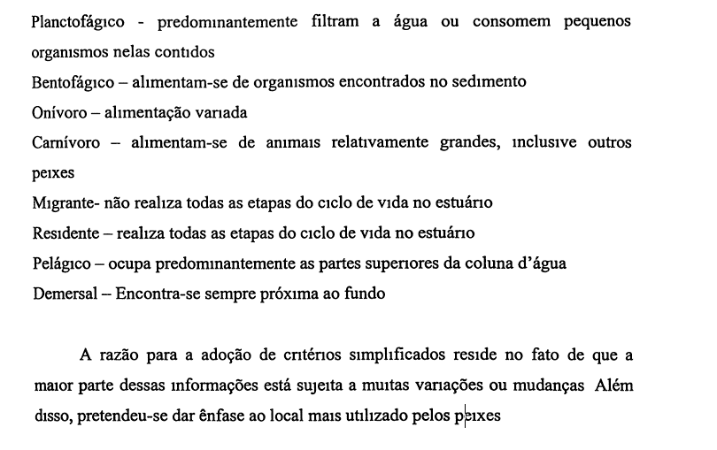
P | P | M | anchova dedo largo | 2 | 43 | FB
P | p | M | manjubinha | 1 | 1 | ALINE
P | C | M | anchova de espícula | 2 | 2
P | PP | ME | manjuba | 2 | 2 | ALINE

D | C | M | brótea | 9 | 57 | 0

 | C | M | roncador | 11 | 56
 | B | M | abrotéa | 2 | 4
 | C | ME | corcoroca | 1 | 1 | ALINE

 | B | M | linguado | 1 | 2
 | B | ME | linguado | 3 | 10 | FB
 | B | ME | linguado | 1 | 13 | ALINE

 | PP | M | manjuba | 10 | 15 | ALINE
 | P | M | sardinha-branca | 34 | 327 | ALINE

 | PP | ME | palombeta | 4 | 5 | ALINE
 | B | M | pescada | 2 | 4
 | C | M | pescada | 2 | 3
 | C | ME | pescada | 1 | 6 | ALINE
 | C | M | pescada | 19 | 106
 | C | ME | tortinha | 27 | 215 | ALINE
 | B | M | cangoá | 11 | 56
 | B | M | betara | 5 | 7
 | O/C | M | betara | 1 | 1
 | C/P | ME | corvina | 15 | 85 | ALINE
 | B | ME | maria-luíza | 39 | 471 | ALINE
 | B | ME | cangoá | 28 | 466
 | B | ME | cangoá | 24 | 193 | ALINE | REF: jose neto
 | B | ME | cangoá | 1 | 1 | ALINE

 | P | M | gordinho | 3 | 5

 | O | ME | baiacu | 1 | 1 | ALINE
...

Planilha3
AMOSTRA | IND |  | Nome cientifico | AMOSTRA | IND
3 | 10 | 0.39 | Achirus lineatus | 2 | 3
3 | 5 | 0.20 | Anchoa filifera | 2 | 43
4 | 5 | 0.20 | Anchoa spinifera | 2 | 2
4 | 14 | 0.55 | Ctenosciaena gracilicirrhus | 2 | 4
5 | 7 | 0.27 | Cynoscion guatucupa | 2 | 3
6 | 12 | 0.47 | Haemulopsis corvinaeformis | 2 | 4
9 | 57 | 2.24 | Lycengraulis grossidens | 2 | 2
10 | 15 | 0.59 | Porichthys porossissimus | 2 | 6
11 | 56 | 2.20 | Prionotus puctatus | 2 | 2
11 | 56 | 2.20 | Selene vomer | 2 | 2
11 | 16 | 0.63 | Citharichthys arenaceus | 3 | 10
15 | 85 | 3.33 | Peprilus paru | 3 | 5
15 | 25 | 0.98 | Chloroscombrus chrysurus | 4 | 5
16 | 57 | 2.24 | Symphurus plagusia | 4 | 14
19 | 106 | 4.16 | Menticirrhus americanus | 5 | 7
19 | 216 | 8.47 | Cathorops spixii | 6 | 12
19 | 63 | 2.47 | Urophycis brasiliensis | 9 | 57
24 | 193 | 7.57 | Chirocentrodon bleekerianus | 10 | 15
24 | 72 | 2.82 | Conodon nobilis | 11 | 56
27 | 215 | 8.43 | Larimus breviceps | 11 | 56
28 | 466 | 18.28 | Trinectes microphtalmus | 11 | 16
34 | 327 | 12.83 | Micropogonias furnieri | 15 | 85
39 | 471 | 18.48 | Trichiurus lepturus | 15 | 25
 |  | 0 | Genidens genidens | 16 | 57
 | 2549 | 100 | Cynoscion microlepidotus | 19 | 106
 |  | 0 | Genidens barbus | 19 | 216
 |  | 0 | Symphurus tesselatus | 19 | 63
 |  | 0 | Stellifer rastrifer | 24 | 193
 |  | 0 | Trinectes paulistanus | 24 | 72
 |  | 0 | Isopisthus parvipinnis | 27 | 215
 |  | 0 | Stellifer brasiliensis | 28 | 466
 |  | 0 | Pellona harroweri | 34 | 327
 |  | 0 | Paralonchurus brasiliensis | 39 | 471
...
AMOSTRA | IND |  | Nome cientifico | AMOSTRA | IND
 |  |  | 33 ESPECIES
...
AMOSTRA | IND |  | Nome cientifico | AMOSTRA | IND
Abundancia | Repetições
≥ 50% | ≥ 24
26 - 49%
6 - 25 %
> 5 %
...

Planilha4
 | %
Peprilus paru | 0.2
Chloroscombrus chrysurus | 0.2
Menticirrhus americanus | 0.3
Citharichthys arenaceus | 0.4
Cathorops spixii | 0.5
Symphurus plagusia | 0.5
Chirocentrodon bleekerianus | 0.6
Trinectes microphtalmus | 0.6
Trichiurus lepturus | 1.0
Conodon nobilis | 2.2
Larimus breviceps | 2.2
Urophycis brasiliensis | 2.2
Genidens genidens | 2.2
Symphurus tesselatus | 2.5
Trinectes paulistanus | 2.8
Micropogonias furnieri | 3.3
Cynoscion microlepidotus | 4.2
Stellifer rastrifer | 7.6
Isopisthus parvipinnis | 8.4
Genidens barbus | 8.5
Pellona harroweri | 12.8
Stellifer brasiliensis | 18.3
Paralonchurus brasiliensis | 18.5
 | IND
Peprilus paru | 5
Chloroscombrus chrysurus | 5
Menticirrhus americanus | 7
Citharichthys arenaceus | 10
Cathorops spixii | 12
Symphurus plagusia | 14
Chirocentrodon bleekerianus | 15
Trinectes microphtalmus | 16
Trichiurus lepturus | 25
Conodon nobilis | 56
Larimus breviceps | 56
Urophycis brasiliensis | 57
Genidens genidens | 57
Symphurus tesselatus | 63
Trinectes paulistanus | 72
Micropogonias furnieri | 85
Cynoscion microlepidotus | 106
Stellifer rastrifer | 193
Isopisthus parvipinnis | 215
Genidens barbus | 216
Pellona harroweri | 327
Stellifer brasiliensis | 466
Paralonchurus brasiliensis | 471
Nome cientifico | AMOSTRA | IND | %
Peprilus paru | 3 | 5 | 0.2
Chloroscombrus chrysurus | 4 | 5 | 0.2
Menticirrhus americanus | 5 | 7 | 0.3
 | %
Peprilus paru | 0.2
Chloroscombrus chrysurus | 0.2
Menticirrhus americanus | 0.3
Citharichthys arenaceus | 0.4
Cathorops spixii | 0.5
Symphurus plagusia | 0.5
Chirocentrodon bleekerianus | 0.6
Trinectes microphtalmus | 0.6
Trichiurus lepturus | 1.0
Conodon nobilis | 2.2
Larimus breviceps | 2.2
Urophycis brasiliensis | 2.2
Genidens genidens | 2.2
Symphurus tesselatus | 2.5
Trinectes paulistanus | 2.8
Micropogonias furnieri | 3.3
Cynoscion microlepidotus | 4.2
Stellifer rastrifer | 7.6
Isopisthus parvipinnis | 8.4
Genidens barbus | 8.5
Pellona harroweri | 12.8
Stellifer brasiliensis | 18.3
Paralonchurus brasiliensis | 18.5
Citharichthys arenaceus | 3 | 10 | 0.4
Cathorops spixii | 6 | 12 | 0.5
Symphurus plagusia | 4 | 14 | 0.5
Chirocentrodon bleekerianus | 10 | 15 | 0.6
Trinectes microphtalmus | 11 | 16 | 0.6
Trichiurus lepturus | 15 | 25 | 1.0
Conodon nobilis | 11 | 56 | 2.2
Larimus breviceps | 11 | 56 | 2.2
Urophycis brasiliensis | 9 | 57 | 2.2
Genidens genidens | 16 | 57 | 2.2
Symphurus tesselatus | 19 | 63 | 2.5
Trinectes paulistanus | 24 | 72 | 2.8
Micropogonias furnieri | 15 | 85 | 3.3
Cynoscion microlepidotus | 19 | 106 | 4.2
Stellifer rastrifer | 24 | 193 | 7.6
Isopisthus parvipinnis | 27 | 215 | 8.4
Genidens barbus | 19 | 216 | 8.5
Pellona harroweri | 34 | 327 | 12.8
Stellifer brasiliensis | 28 | 466 | 18.3
Paralonchurus brasiliensis | 39 | 471 | 18.5 | 74.07

